Sheet1
名称 | 总股本（亿） | 当前价格（元） | 市值（亿） | 前三季度净利润 | 全年净利润预测 | PE（动态）
中信证券 | 148.21 | 20.51 | 3039.7871 | 165.68 | 220.90666667 | 13.760504134

 |  |  |  |  |  |  | http://f10.eastmoney.com/f10_v2/IndustryAnalysis.aspx?code=sh600030

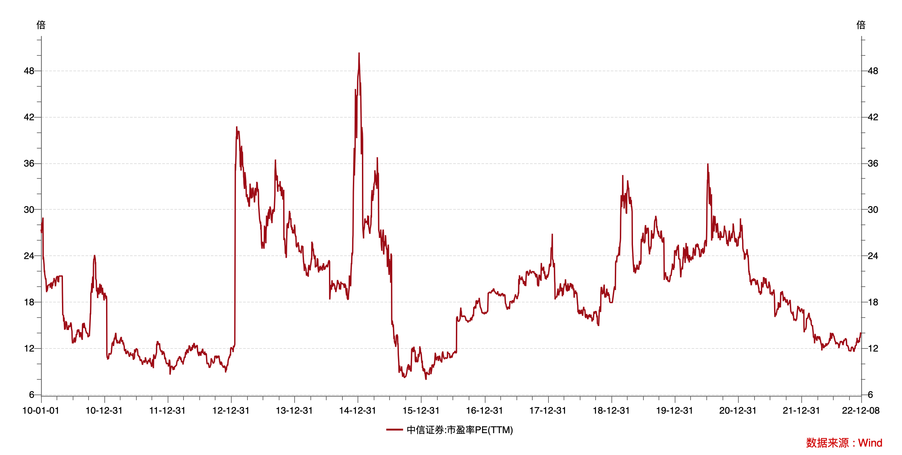
唐朝估值法公式： | 买入市值=目标PE * 三年后净利润 /2
目标PE | 20
三年后净利润预测 | 294.02677333 | 近三年复合增长率 | 0.1
买入市值： | 2940.2677333
买入价格 | 19.838524616

三年后净利润采用现在的利润 | 220.90666667
买入市值 | 2209.0666667
买入价格 | 14.904977172

